상품제안서
파이롯트 지워지는프릭션 슬림3색볼펜0.5+라이트형광펜세트 | 상품코드: S29636

 |  |  |  |  |  |  | 02-713-8555 | www.synergygift.co.kr
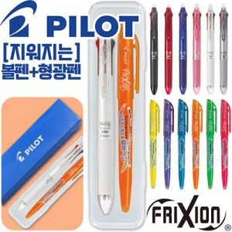

【상세/제작정보】

【인쇄/포장옵션】 | 실크 / 자체케이스

【공급단가】 | 수량 | 100~ | 200~ | 500~ | 1,000~ | 3,000~
*VAT별도 | 단가 | 7,160원 | 6,900원 | 6,630원 | 6,370원 | 6,210원

【상품 URL】 | https://www.synergygift.co.kr:443/src/goods_detail.php?gdno=29636

